Introducción
Plan de electrificación de la calefacción residencial del Ministerio de Energía y Registro de Instaladores de la AgenciaSE

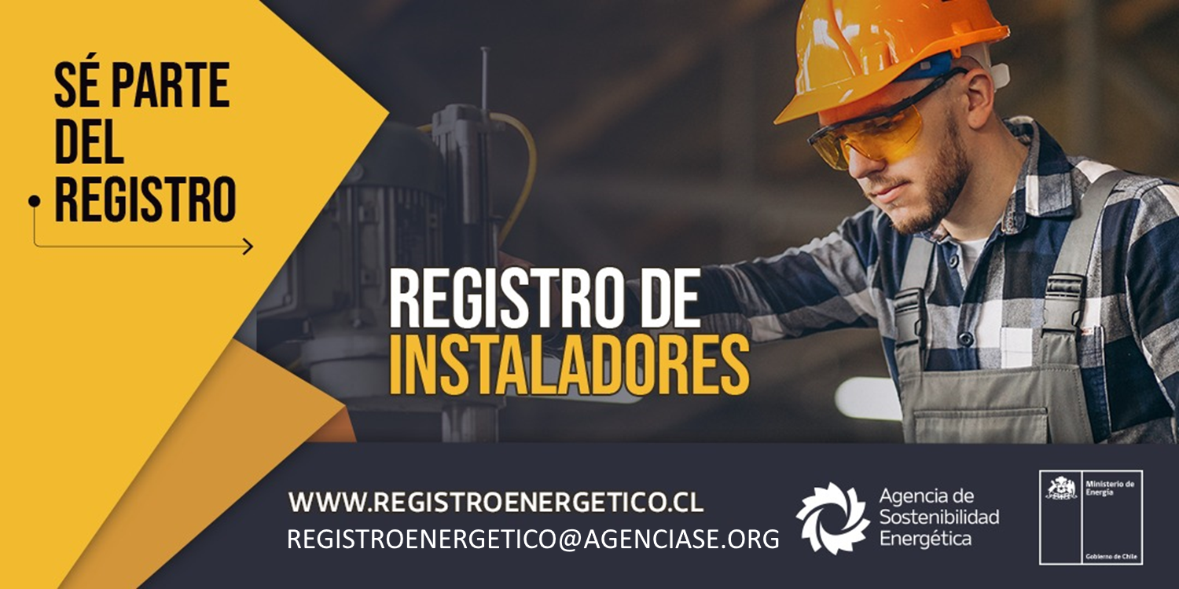

El Registro de Instaladores de productos y equipos de Eficiencia Energética es una iniciativa del Ministerio de Energía, cuyo objetivo ser un directorio público gestionado por la Agencia de Sostenibilidad Energética, que reconozca e identifique personas naturales y empresas, que proveen servicios de instalación de productos, equipos y tecnologías de Eficiencia Energética.
En esta oportunidad, el Registro busca incorporar a proveedores e instaladores de equipos de acondicionamiento de aire con tecnología inverter que participen del plan de electrificación.

